②（参考）サイト確認方法
◆金沢市はたらくサイト
（https://kanazawa-hataraku.jp/ 「金沢市はたらくサイト」で検索）
「働き方改革取組事例」について

①金沢市はたらくサイト トップページ内 「働き方改革取組事例」バナーをクリック
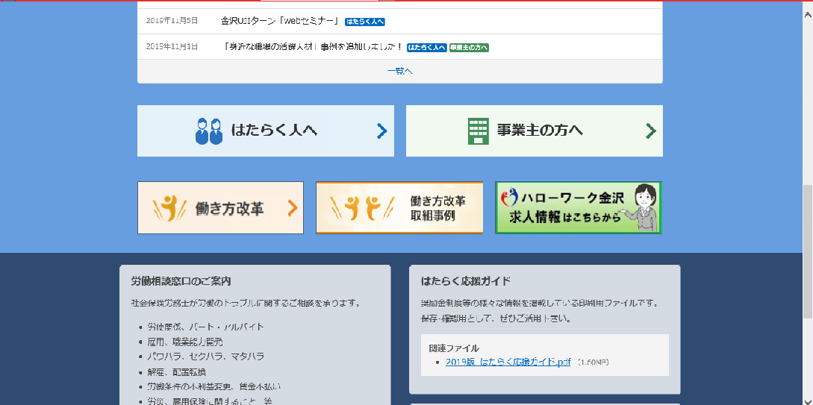

②働き方改革取組事例ページ内「キーワード」に事業所名を入力し、検索

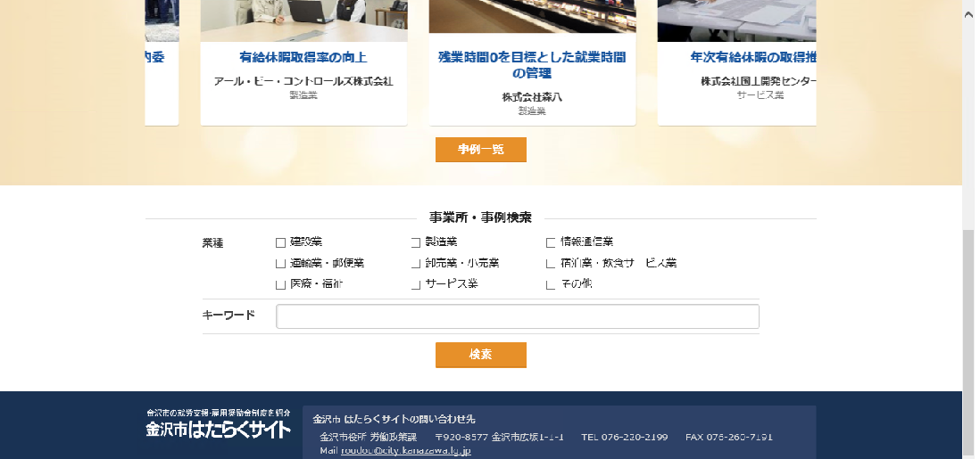

③各事例のページの掲載内容を確認
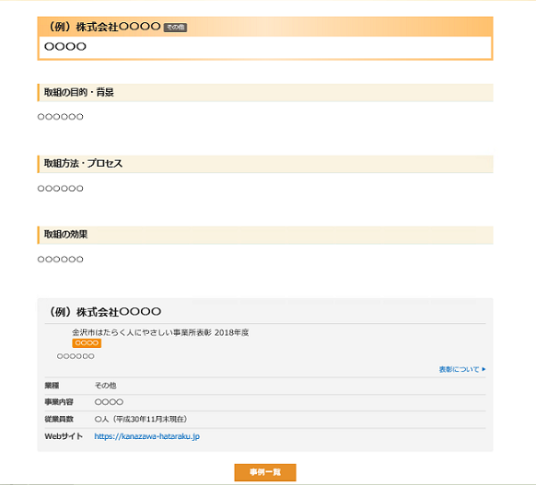

①・取組内容
・取組の目的・背景
・取組方法・プロセス
・取組の効果
について、記載内容の確認をお願いします。
変更があれば、回答票にてお知らせください。

②企業概要（業種、事業内容、従業員数、Webサイト）について、確認をお願いします。
変更があれば、回答票にてお知らせください。

③’入力シート 【記入例】
記入例
 |  | ２０１９年 ２月 ２０日提出
■事業所名 |  | ふりがな かなざわかぶしきがいしゃ
 |  | かなざわ株式会社
はたらく人にやさしい事業所表彰 |  | ●●●●年度（H●●）
評価項目 |  | ワーク・ライフ・バランスの推進、女性の地位向上の推進
取組内容 |  | ・時間外労働の削減 ・産休・育休・短時間勤務制度の整備により、結婚・出産時の女性の離職が０となり、女性の雇用が定着している。
■事業所概要
業種 （右タブより選択） |  | 製造業
事業概要① |  | 機械製造メーカー
事業概要②（35文字以内）入力文字数→ | 30 | 食品機械、医療機器などさまざまな分野における省力化機械を製造
従業員数（2018年４月１日現在） |  | 50名
Webサイト ＵＲＬ |  | https://www.kanazawa.co.jp
■働き方改革の取組について |  | ※現在取り組んでいる「働き方改革」の取組について、以下記載してください。
取組内容 |  | 70歳までの定年引上げによるシニア人材の積極的な活用
取組の目的・背景 |  | 女性社員の定着のため、産休・育休・短時間制度の整備をしたところ、産休等取得の促進が図られる一方で、社員が一定期間不在となり、通常よりも少ない人数で業務を行わなければならず、個々の社員への負担増という課題が出てきた。 このため、定年年齢を65歳から70歳に引上げ、ベテランであるシニア社員を継続的に雇用し、不在となる社員の業務をカバーしてもらうこととした。
取組方法・プロセスなど |  | ・60歳以上の社員に、65歳以上の継続勤務の希望確認と、今後どのような働き方が可能か、業務量、業務内容、勤務時間等をヒアリング ・管理職との業務内容等の調整、負担を減らせるよう業務内容を見直し ・就業規則の整備
取組の効果 |  | 社員にとっては、スキルを持ったシニア社員に自分の業務をカバーしてもらえるという安心感から、産休・育休等を取得しやすくなった。 シニア社員にとっても、長年働いてきた職場で継続して働けること、また周りに頼りにされているという実感が得られることから、仕事に対するやりがいが増したようである。 また、若手社員へのノウハウの指導等、人材育成の担い手としても活躍している。
※提出日および太枠内の項目について記載してください。
※提出の際に、事業所のイメージ画像データを添付してください（pdf不可）
※働き方改革の取組についても、内容がわかる画像があればデータ添付してください（pdf不可）

